DOG IgG
2.714 | 2.573 | 2.017 | 2.741 | 2.73 | 2.855 | 2.788 | 2.769 | 1.934 | 2.044 | 2.677
1.631 | 2.42 | 1.473 | 2.303 | 2.102 | 2.927 | 2.571 | 2.735 | 2.276 | 1.987 | 2.645
0.966 | 2.297 | 2.323 | 2.338 | 2.333 | 2.273 | 2.266 | 2.316 | 1.86 | 2.31 | 1.88
0.672 | 1.747 | 1.835 | 2.001 | 2.412 | 2.363 | 2.015 | 1.952 | 2.08 | 2.407 | 2.382
0.469 | 2.255 | 2.273 | 1.954 | 0.572 | 2.297 | 2.417 | 2.24 | 2.215 | 2.409 | 2.598
0.287 | 2.135 | 1.515 | 1.915 | 2.5 | 2.229 | 2.245 | 1.455 | 2.221 | 1.922 | 2.479
0.061 | 1.877 | 2.257 | 2.152 | 2.344 | 2.533 | 2.304 | 2.152 | 2.433 | 2.48 | 2.187
 | 2.34 | 2.303 | 2.227 | 2.707 | 2.604 | 1.703 | 2.803 | 2.955 | 2.932 | 2.188

IgG
 | abs | abs-blank | expected | result
std1 | 2.714 | 2.653 | 1000 | 1001.08
std2 | 1.631 | 1.57 | 333.33 | 337.31
std3 | 0.966 | 0.905 | 111.11 | 104.33
std4 | 0.672 | 0.611 | 37.04 | 43.68
std5 | 0.469 | 0.408 | 12.35 | 16.96
std6 | 0.287 | 0.226 | 4.12 | 3.52
blank | 0.061 | 0 | 0 | 0.69

 |  |  |  |  |  |  |  |  | concentratıon (ng/ml)

Numune | absorbans | blank | abs-blank | result(ng/ml)
06.12.2021-Engin elmadağ-dişi | 2.573 | 0.061 | 2.512 | 894.71
06.12.2021-Engin elmadağ-dişi | 2.42 | 0.061 | 2.359 | 786.04
06.12.2021-Engin elmadağ-dişi | 2.297 | 0.061 | 2.236 | 703.79
06.12.2021-Engin elmadağ-erkek | 1.747 | 0.061 | 1.686 | 391.56
06.12.2021-Engin elmadağ-erkek | 2.255 | 0.061 | 2.194 | 676.74
06.12.2021-Engin elmadağ-erkek | 2.135 | 0.061 | 2.074 | 602.38
06.12.2021-Engin elmadağ-erkek | 1.877 | 0.061 | 1.816 | 457.16
07.11.2021-Gökhan-48 saat alkol etkisi-dişi | 2.34 | 0.061 | 2.279 | 732.03
07.11.2021-Gökhan-48 saat alkol etkisi-dişi | 2.017 | 0.061 | 1.956 | 533.48
07.11.2021-Gökhan-48 saat alkol etkisi-dişi | 1.473 | 0.061 | 1.412 | 269.93
07.11.2021-Gökhan-48 saat alkol etkisi-erkek | 2.323 | 0.061 | 2.262 | 720.79
07.11.2021-Gökhan-48 saat alkol etkisi-erkek | 1.835 | 0.061 | 1.774 | 435.41
07.11.2021-Gökhan-48 saat alkol etkisi-erkek | 2.273 | 0.061 | 2.212 | 688.26
07.11.2021-Gökhan-48 saat alkol etkisi-erkek | 1.515 | 0.061 | 1.454 | 287.11
07.11.2021-Gökhan-48 saat alkol etkisi-erkek | 2.257 | 0.061 | 2.196 | 678.01
07.11.2021-Gökhan-48 saat alkol etkisi-erkek | 2.303 | 0.061 | 2.242 | 707.69
07.11.2021-Gökhan-48 saat alkol etkisi-erkek | 2.741 | 0.061 | 2.68 | 1022.13
07.11.2021-Gökhan-48 saat alkol etkisi-erkek | 2.303 | 0.061 | 2.242 | 707.69
Kutludüğünlü Karayusuf-3.gün-dişi | 2.338 | 0.061 | 2.277 | 730.70
Kutludüğünlü Karayusuf-3.gün-dişi | 2.001 | 0.061 | 1.94 | 524.46
Kutludüğünlü Karayusuf-3.gün-dişi | 1.954 | 0.061 | 1.893 | 498.41
Kutludüğünlü Karayusuf-3.gün-dişi | 1.915 | 0.061 | 1.854 | 477.29
Kutludüğünlü Karayusuf-3.gün-erkek | 2.152 | 0.061 | 2.091 | 612.65
Kutludüğünlü Karayusuf-3.gün-erkek | 2.227 | 0.061 | 2.166 | 659.00
Kutludüğünlü Karayusuf-3.gün-erkek | 2.73 | 0.061 | 2.669 | 1013.52
Kutludüğünlü Karayusuf-3.gün-erkek | 2.102 | 0.061 | 2.041 | 582.69
29.06.2021-Gökhan Dodurga-köpek ölüm ertesi günü-dişi | 2.333 | 0.061 | 2.272 | 727.39
29.06.2021-Gökhan Dodurga-köpek ölüm ertesi günü-dişi | 2.412 | 0.061 | 2.351 | 780.56
29.06.2021-Gökhan Dodurga-köpek ölüm ertesi günü-dişi | 0.572 | 0.061 | 0.511 | 28.97
29.06.2021-Gökhan Dodurga-köpek ölüm ertesi günü-dişi | 2.5 | 0.061 | 2.439 | 841.98
29.06.2021-Gökhan Dodurga-köpek ölüm ertesi günü-erkek | 2.344 | 0.061 | 2.283 | 734.68
29.06.2021-Gökhan Dodurga-köpek ölüm ertesi günü-erkek | 2.707 | 0.061 | 2.646 | 995.65
13.09.2021-4 günlük -balumlu-dişi | 2.855 | 0.061 | 2.794 | 1113.42
13.09.2021-4 günlük -balumlu-erkek | 2.927 | 0.061 | 2.866 | 1173.08
13.09.2021-4 günlük -balumlu-erkek | 2.273 | 0.061 | 2.212 | 688.26
13.09.2021-4 günlük -balumlu-erkek | 2.363 | 0.061 | 2.302 | 747.36
13.09.2021-4 günlük -balumlu-erkek | 2.297 | 0.061 | 2.236 | 703.79
13.09.2021-4 günlük -balumlu-erkek | 2.229 | 0.061 | 2.168 | 660.26
13.09.2021-4 günlük -balumlu-erkek | 2.533 | 0.061 | 2.472 | 865.62
13.09.2021-4 günlük -balumlu-erkek | 2.604 | 0.061 | 2.543 | 917.58
Engin elmadağ-11.06.21-(50-55 günlük yavrular)-dişi | 2.788 | 0.061 | 2.727 | 1059.29
Engin elmadağ-11.06.21-(50-55 günlük yavrular)-dişi | 2.571 | 0.061 | 2.51 | 893.24
Engin elmadağ-11.06.21-(50-55 günlük yavrular)-dişi | 2.266 | 0.061 | 2.205 | 683.77
Engin elmadağ-11.06.21-(50-55 günlük yavrular)-dişi | 2.015 | 0.061 | 1.954 | 532.35
Engin elmadağ-11.06.21-(50-55 günlük yavrular)-dişi | 2.417 | 0.061 | 2.356 | 783.98
Engin elmadağ-11.06.21-(50-55 günlük yavrular)-dişi | 2.245 | 0.061 | 2.184 | 670.38
Engin elmadağ-11.06.21-(50-55 günlük yavrular)-dişi zayıf | 2.304 | 0.061 | 2.243 | 708.34
Engin elmadağ-11.06.21-(50-55 günlük yavrular)-erkek | 1.703 | 0.061 | 1.642 | 370.51
Engin elmadağ-11.06.21-(50-55 günlük yavrular)-erkek | 2.769 | 0.061 | 2.708 | 1044.19
Engin elmadağ-11.06.21-(50-55 günlük yavrular)-erkek | 2.735 | 0.061 | 2.674 | 1017.43
Engin elmadağ-11.06.21-(50-55 günlük yavrular)-erkek | 2.316 | 0.061 | 2.255 | 716.20
17.11.21-Akif Metin-48sa+8 sa-anne aşısız-dişi | 1.952 | 0.061 | 1.891 | 497.31
17.11.21-Akif Metin-48sa+8 sa-anne aşısız-erkek | 2.24 | 0.061 | 2.179 | 667.21
17.11.21-Akif Metin-48sa+8 sa-anne aşısız-erkek | 1.455 | 0.061 | 1.394 | 262.73
17.11.21-Akif Metin-48sa+8 sa-anne aşısız-erkek | 2.152 | 0.061 | 2.091 | 612.65
06.08.21-sarıkayalılar-72.saatte alınan kan-dişi | 2.803 | 0.061 | 2.742 | 1071.29
06.08.21-sarıkayalılar-72.saatte alınan kan-dişi | 1.934 | 0.061 | 1.873 | 487.52
06.08.21-sarıkayalılar-72.saatte alınan kan-dişi | 2.276 | 0.061 | 2.215 | 690.20
06.08.21-sarıkayalılar-72.saatte alınan kan-dişi | 1.86 | 0.061 | 1.799 | 448.29
06.08.21-sarıkayalılar-72.saatte alınan kan-dişi | 2.08 | 0.061 | 2.019 | 569.74
06.08.21-sarıkayalılar-72.saatte alınan kan-erkek | 2.215 | 0.061 | 2.154 | 651.47
06.08.21-sarıkayalılar-72.saatte alınan kan-erkek | 2.221 | 0.061 | 2.16 | 655.23
06.08.21-sarıkayalılar-72.saatte alınan kan-erkek | 2.433 | 0.061 | 2.372 | 795.00
06.08.21-sarıkayalılar-72.saatte alınan kan-erkek | 2.955 | 0.061 | 2.894 | 1196.71
06.08.21-sarıkayalılar-72.saatte alınan kan-erkek | 2.044 | 0.061 | 1.983 | 548.88
06.08.21-sarıkayalılar-72.saatte alınan kan-erkek sakat | 1.987 | 0.061 | 1.926 | 516.63
Saray Uğur-13.08.21-dişi | 2.31 | 0.061 | 2.249 | 712.26
Saray Uğur-13.08.21-dişi | 2.407 | 0.061 | 2.346 | 777.13
Saray Uğur-13.08.21-dişi | 2.409 | 0.061 | 2.348 | 778.50
Saray Uğur-13.08.21-dişi | 1.922 | 0.061 | 1.861 | 481.05
Saray Uğur-13.08.21-erkek | 2.48 | 0.061 | 2.419 | 827.82
Saray Uğur-13.08.21-erkek | 2.932 | 0.061 | 2.871 | 1177.29
Saray Uğur-13.08.21-erkek | 2.677 | 0.061 | 2.616 | 972.59
Saray Uğur-13.08.21-erkek | 2.645 | 0.061 | 2.584 | 948.28
Saray Uğur-13.08.21-erkek | 1.88 | 0.061 | 1.819 | 458.73
Saray Uğur-13.08.21-erkek | 2.382 | 0.061 | 2.321 | 760.15
Saray Uğur-13.08.21-erkek | 2.598 | 0.061 | 2.537 | 913.13
Saray Uğur-13.08.21-erkek | 2.479 | 0.061 | 2.418 | 827.11
Saray-ilk alım-07.05.21-dişi | 2.187 | 0.061 | 2.126 | 634.07
Saray-ilk alım-07.05.21-dişi | 2.188 | 0.061 | 2.127 | 634.69

Materyal-metod
KİT ADI | TÜR | MARKA | LOT | CAT. NO | Yöntem | Kullanılan Cihaz
IgG | Dog | Bethyl | E44-128-210428 | E44-128 | ELİSA | Mıcroplate reader: BIO-TEK EL X 800-Aotu strıp washer:BIO TEK EL X 50

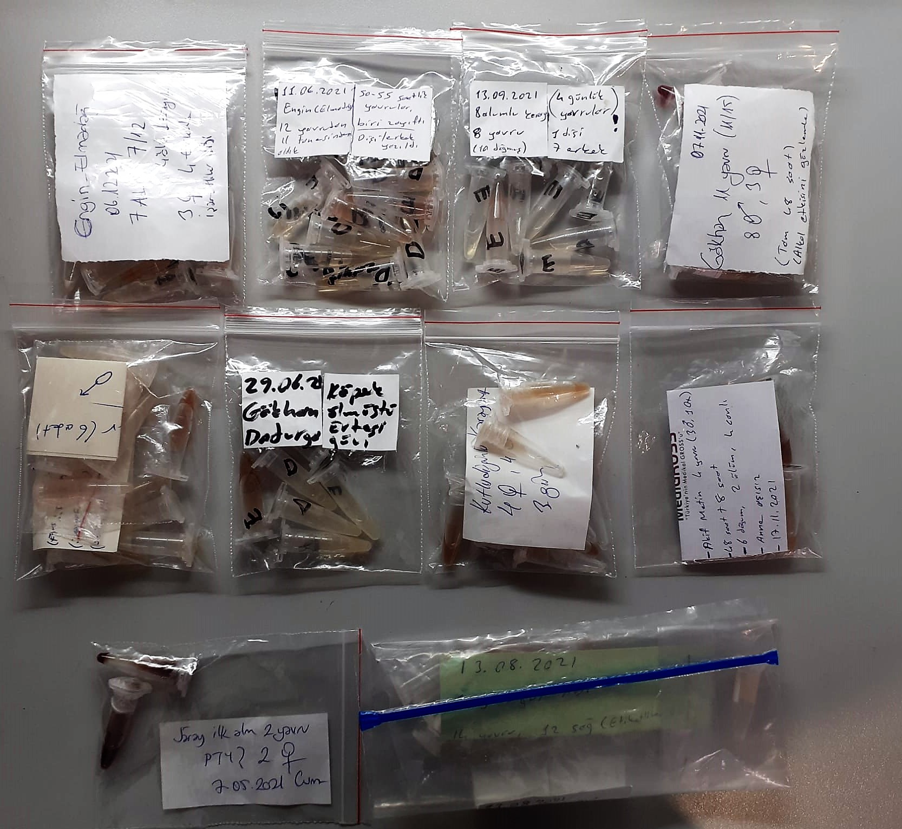
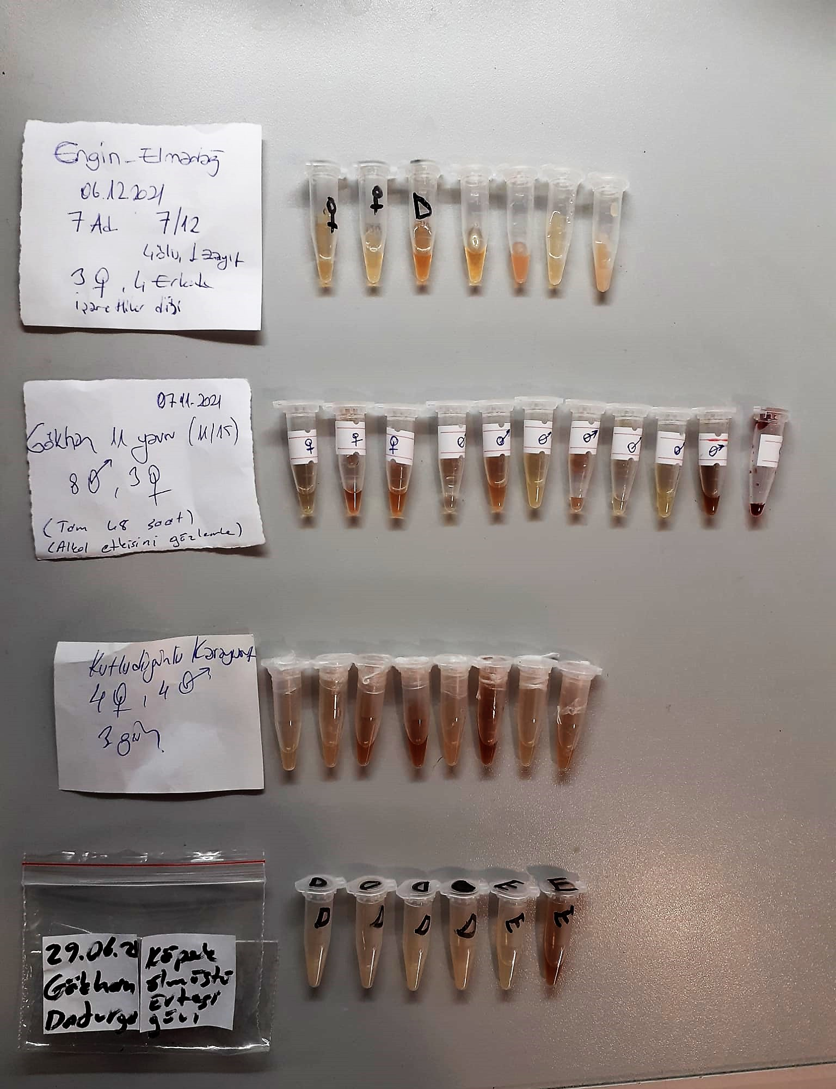

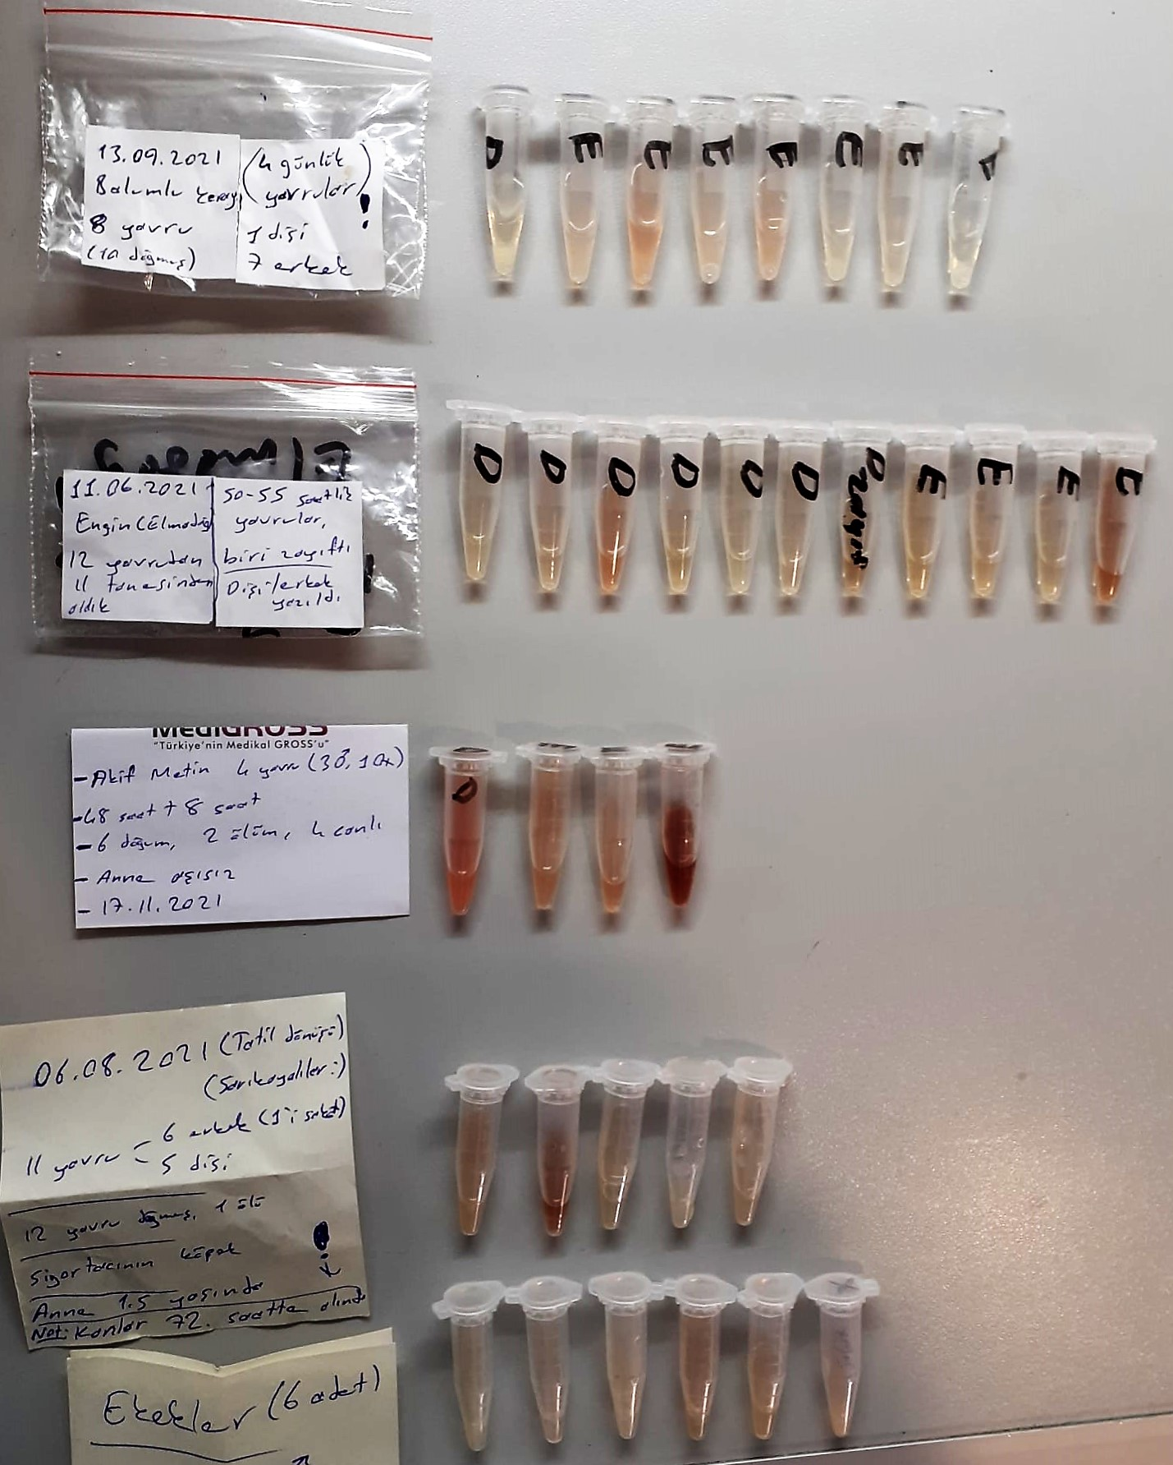

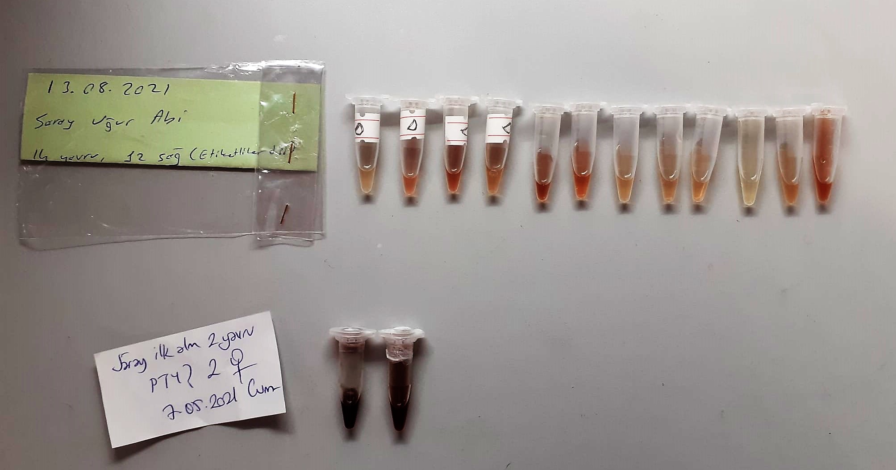

IgG Test Principle
This kit is based on a sandwich elisa.Dog IgG present in the test sample is captured by ant,-dog IgG antibody that has been pre-adsorbed on the surface of microtiter wells.
After sample binding, unbound proteins and molecules are washed off, and a biotinylated detection antibody is added to the wells to bind to the captured IgG.
A streptavidin-conjugated horseradish peroxidase(HRP) is then added to catalyze a colorimetric reaction with the chromogenic subsrate TMB.
The colorometric reaction produces a blue product, which turns yellow when the reaction is terminated by addition of dilute sulfuric acid.
The absorbance of the yellow product at 450nm is proportional to the amount of IgG analyte present in the sample and a four-parameter standard curve can be generated.
The IgG concentratıons in the test samples can then be quantified by interpolating their absorbance from the standard curve generated in parallel with the samples
After factoring sample dilutions, the IgG concentrations in the original sample can finally be calculated.

